20161121
康翔:
 | 1.T5P2P: p2P时实时图像没有声音 & Youtube不能直播=>Kernel中的N9 fw未更新,造成ALSA initialization failed.
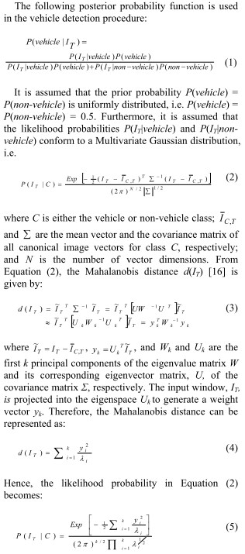
FCWS | 1. Calculate posterior probability as the following:

Besta
 | 1.手動將時間往回調整後,刪除SD中日期比調整後時間更新的檔案.

Star
 | 1.協助處理bug.

